Defect Reporting
Name | Linda
Task | Final Project GrowiaShop
Test Suite Name

Defect ID | Defect Title | Test Case | Defect Description | Priority | Severity | Replication Step / Step to Reproduce | Expected Result | Actual Result | EVIDENCE
DR-GROW1 | Akun tidak diblokir setelah melakukan login dengan invalid password sebanyak 3 kali | GROW-01-TC04 | Pada halaman Login, User melakukan Login pada aplikasi Growiashop dengan invalid password sebanyak 3 kali, tapi akun user tidak diblokir | HIgh | Critical | 1. Input email 2. Input Password 3. Klik 'Sign In' | Akun User akan diblokir oleh sistem | Tampil popup "error! Password or Email is missing" dan System tidak memblokir user setelah 3 kali salah Password | 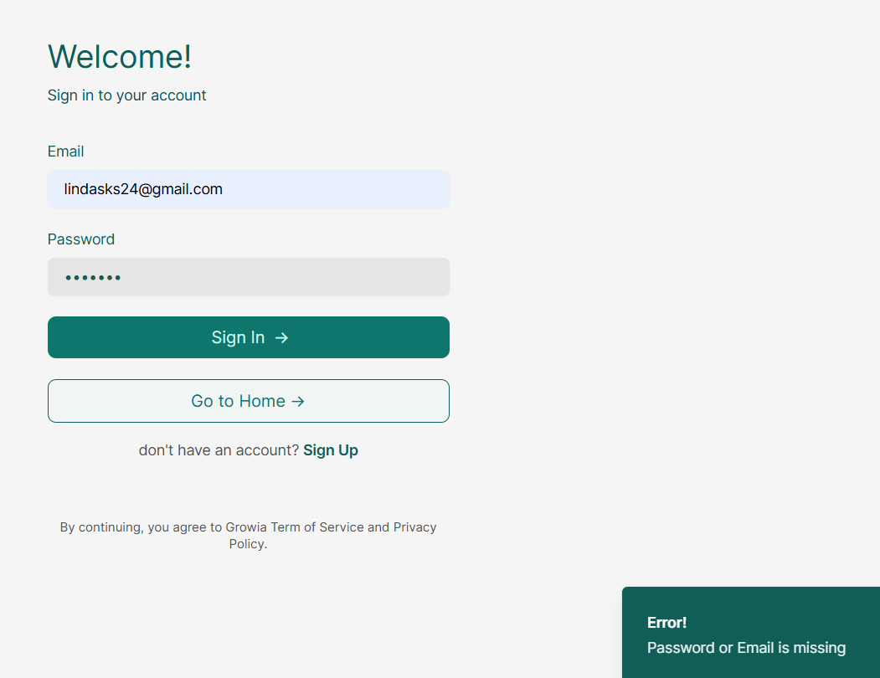
DR-GROW2 | logo growiashop tidak tampil pada halaman home | GROW-03-TC01 | user tidak bisa melihat logo Growiashop pada halaman Home | High | Cosmetic | membuka url “https://5nags3iycnjh547.growia.education/" | menampilkan tampilan Home yang menarik | logo Growiashop pada bagian atas dihalaman Home tidak tampil | 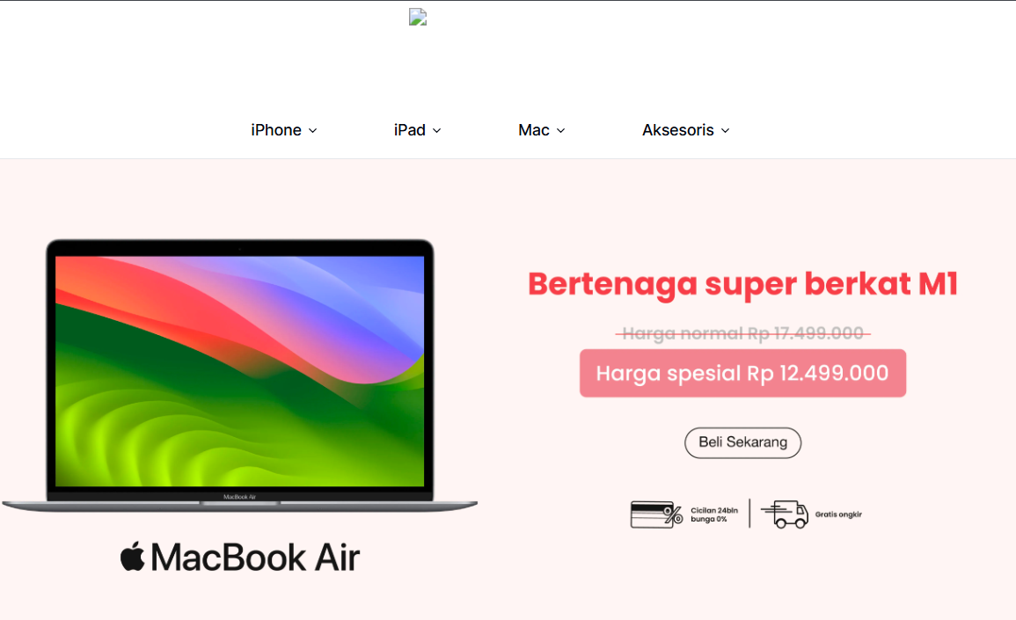
DR-GROW3 | logo growiashop tidak tampil pada halaman login | GROW-03-TC02 | user tidak bisa melihat logo Growiashop pada halaman login | High | Cosmetic | berada dihalaman login | menampilkan logo growiashop dihalaman login | logo Growiashop pada halaman login tidak tampil | 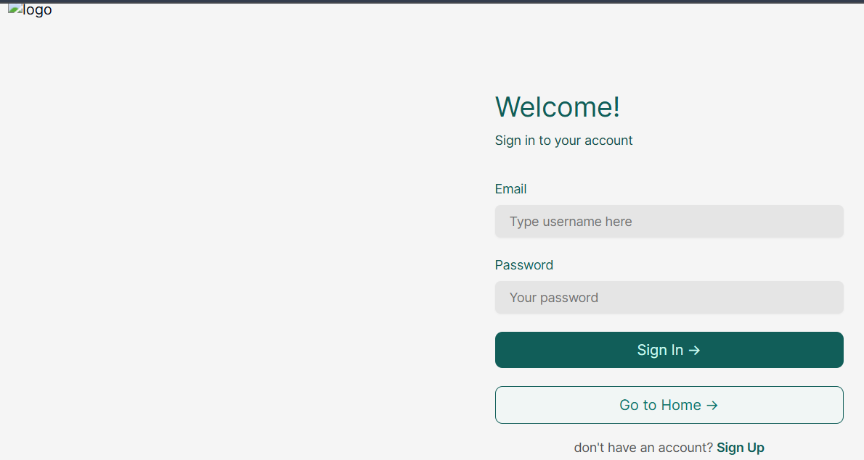
DR-GROW4 | Menu dropdown yang dapat dilihat hanya Pesanan Saya, Alamat Saya, Keluar | GROW-03-TC03 | Pada saat sudah berhasil Login, Buyer tidak bisa melihat "Hi dan Username" pada menu dropdown | Medium | Minor | klik icon user dipojok kanan atas | menampilkan menu dropdown (Hi, Username, Pesanan Saya, Alamat Saya, Keluar) | Menu dropdown "Hi dan Username" tidak tampil | 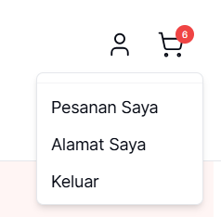
DR-GROW5 | Gagal menampilkan halaman detail produk | GROW-04-TC02 | pada halaman Home, saat Buyer pilih produk iPhone 15 dan iPhone 14 dibagian list jenis produk, Buyer tidak bisa mengakses halaman detail produk untuk iPhone 15 & iPhone 14. diarahkan ke error 404 page Not Found. | HIgh | Critical | 1. Buyer berada di halaman home 2. klik filter pada bagian atas 3. klik "iphone 15/14" 4. klik produk | Menampilkan halaman detai produk | menampilkan error 404 page Not Found pada halamane Iphone 15 dan iPhone 14 | 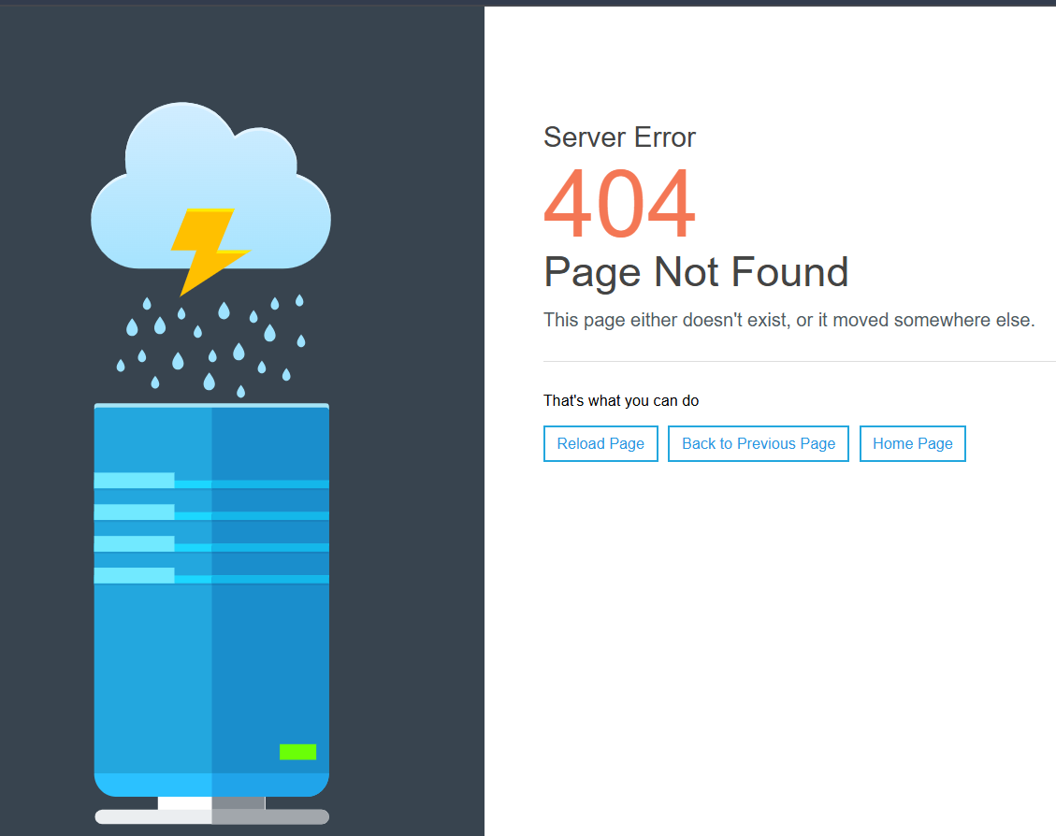 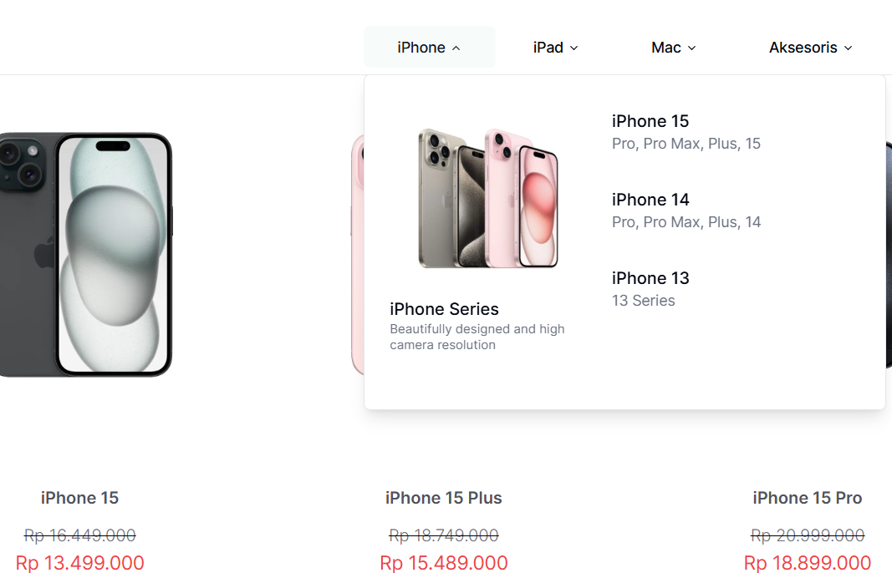
DR-GROW6 | Button/tombol Beli Sekarang tidak berfungsi/bekerja | GROW-05-TC02 | Buyer tidak bisa melanjutkan proses ke halaman Checkout, kerana tombol Beli Sekarang tidak berfungsi | HIgh | Critical | 1. Buyer berada dihalaman detail produk 2. Klik Button Beli Sekarang | Akan menampilkan/mengarahkan ke halaman Checkout | Button Beli Sekarang tidak bisa diklik dan gagal menampilkan/mengarahkan ke halaman Checkout | 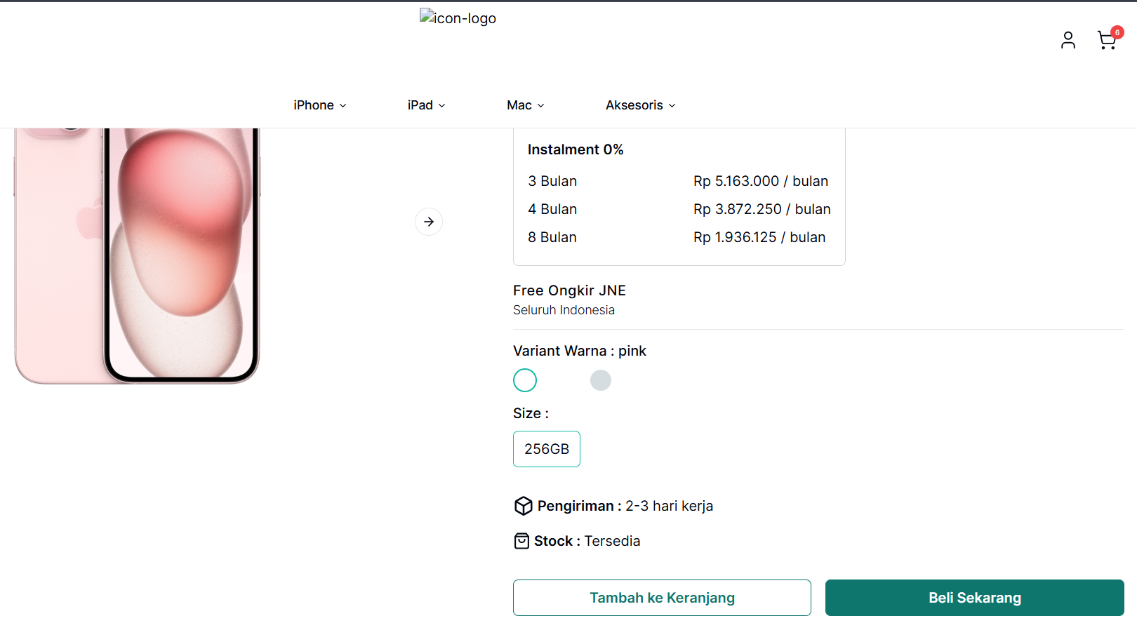
DR-GROW7 | Buyer Checkout dengan jumlah pesanan melebihi jumlah stok barang | GROW-05-TC05 | Buyer melakukan Checkout dengan menambahkan jumlah pesanan melebihi jumlah stok barang | HIgh | Major | 1. Buyer sudah berada dihalaman Shopping Cart 2. Klik "+" 3. Klik Checkout | Menampilkan popup "jumlah item yang ditambahkan melebihi jumlah stok yang tersedia" | Bisa menambahkan jumlah melebihi stok yang tersedia | 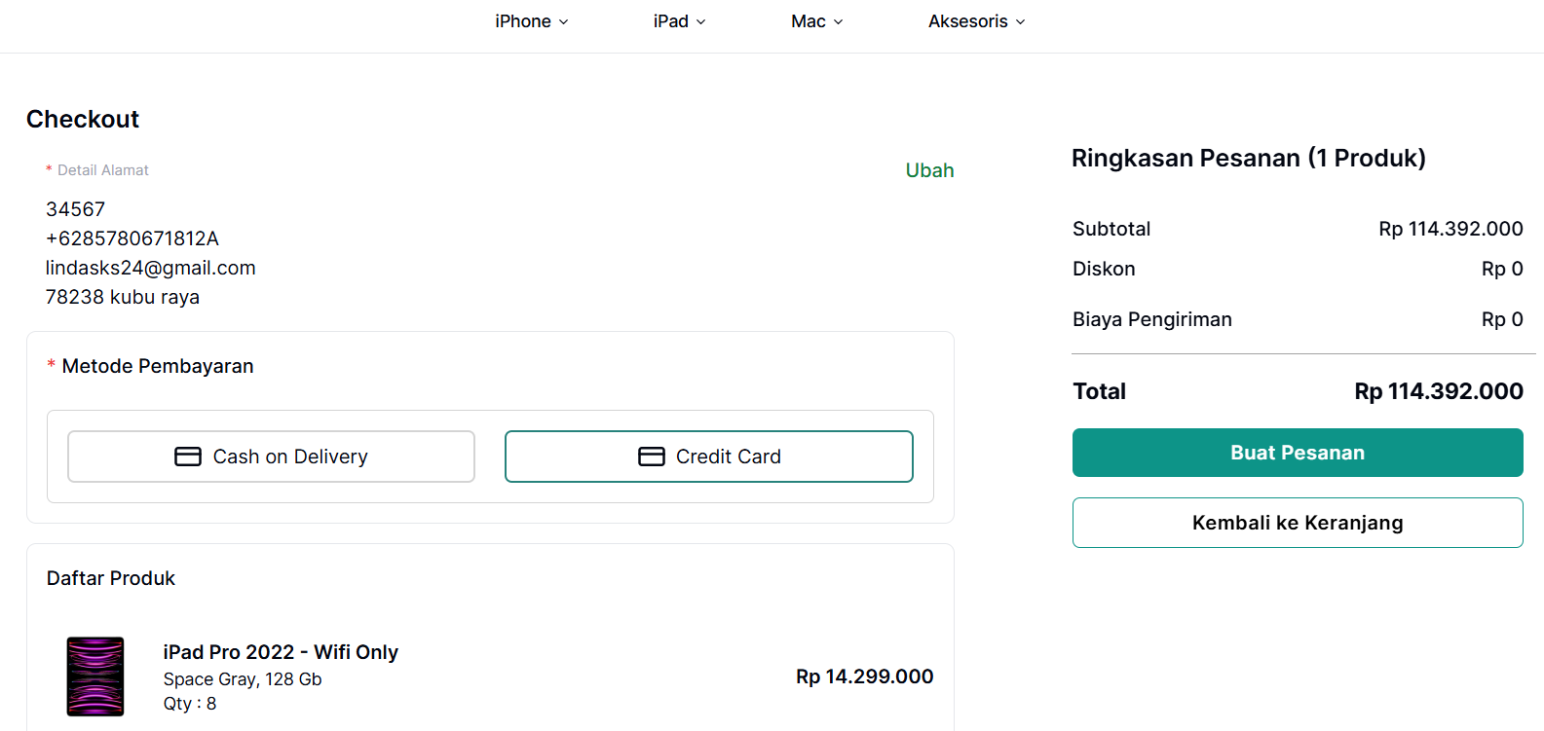 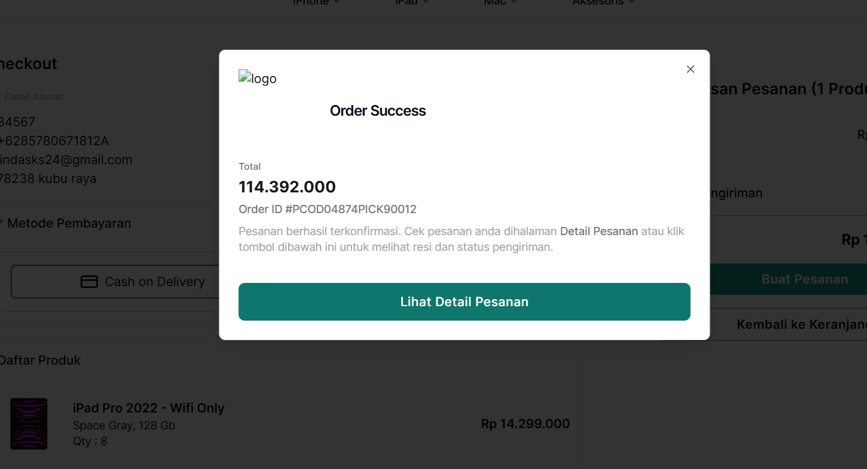
DR-GROW8 | Buyer Checkout dengan jumlah pesanan 0 | GROW-05-TC06 | Buyer melakukan Checkout dengan jumlah pesanan 0 dan berhasil melakukan Checkout dengan jumlah item 0. | HIgh | Critical | 1. Buyer sudah berada dihalaman Shopping Cart 2. Klik "-" 3. Klik Checkout | Menampilkan popup "jumlah item yang dapat dipilih minimal 1" | Bisa memilih item dengan jumlah 0 | 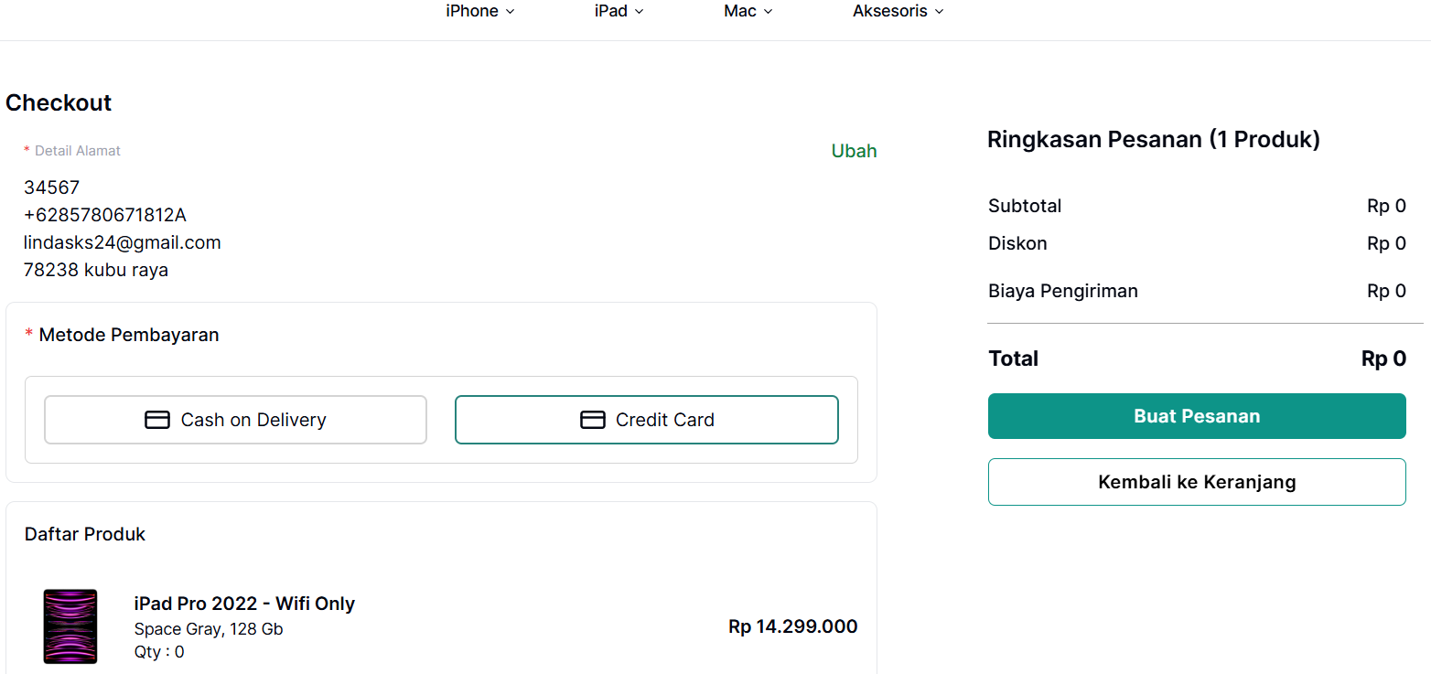 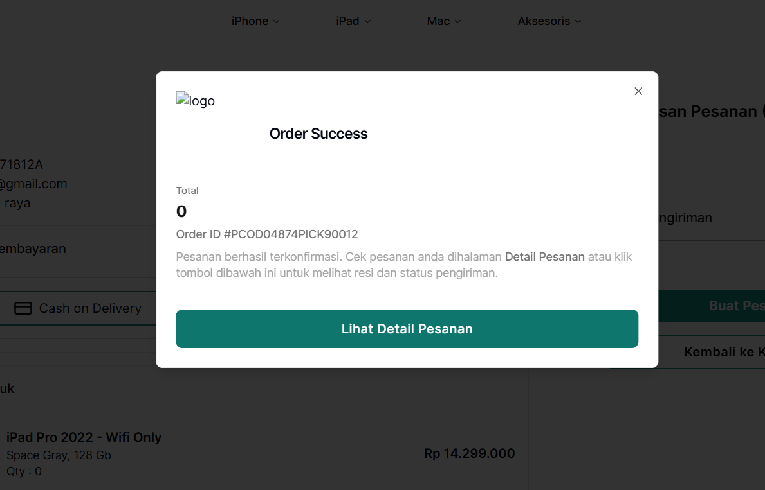
DR-GROW9 | Gagal melakukan proses Checkout setelah isi data pembayaran dengan metode Credit Card | GROW-06-TC03 | pada halaman Checkout, Saat ingin Buat Pesanan dengan metode pembayaran Credit Card, Buyer gagal melanjutkan proses Checkout dengan metode pembayaran Credit Card | HIgh | Critical | 1. Klik tombol Credit Card 2. Klik tombol Buat Pesanan 3. klik tombol edit pada salah satu produk 4. Tampil popup Halaman Pembayaran Credit Card 5. isi kolom Nomor Kartu 6. isi kolom Masa Berlaku 7. isi kolom CVV 8. Klik tombol Bayar Sekarang 9. Tampil popup Pesanan Berhasil | Pesanan yang berhasil dibuat akan tercatat di Fitur Pesanan Saya | Tidak berhasil melanjutkan metode pembayaran dengan Credit Cart | 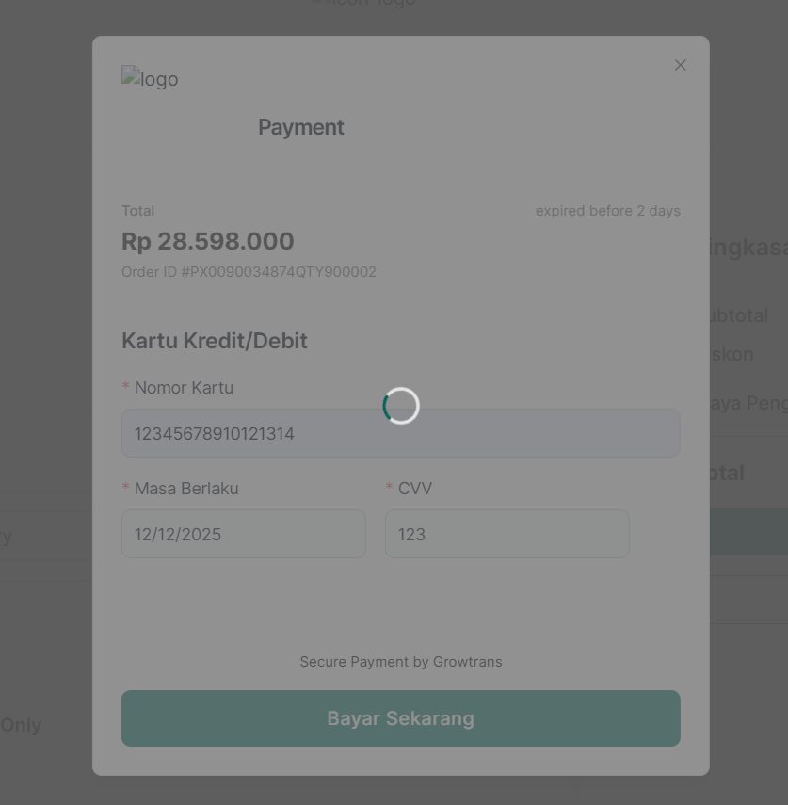
DR-GROW10 | berhasil mengubah nama dengan format angka | GROW-06-TC05 | pada halaman Profile, saat ingin mengubah alamat pengiriman pada form alamat pengiriman, buyer mengisi kolom nama dengan format angka dan berhasil disimpan | Medium | Minor | 1. Buyer klik tombol Ubah 2. Tampil form untuk ubah alamat 3. Buyer isi kolom Nama Lengkap dengan format angka 4. Klik tombol Simpan | gagal menyimpan Nama Lengkap dan menampilkan pop up "Nama harus berupa Huruf" | Berhasil ubah Nama Lengkap dengan format angka | 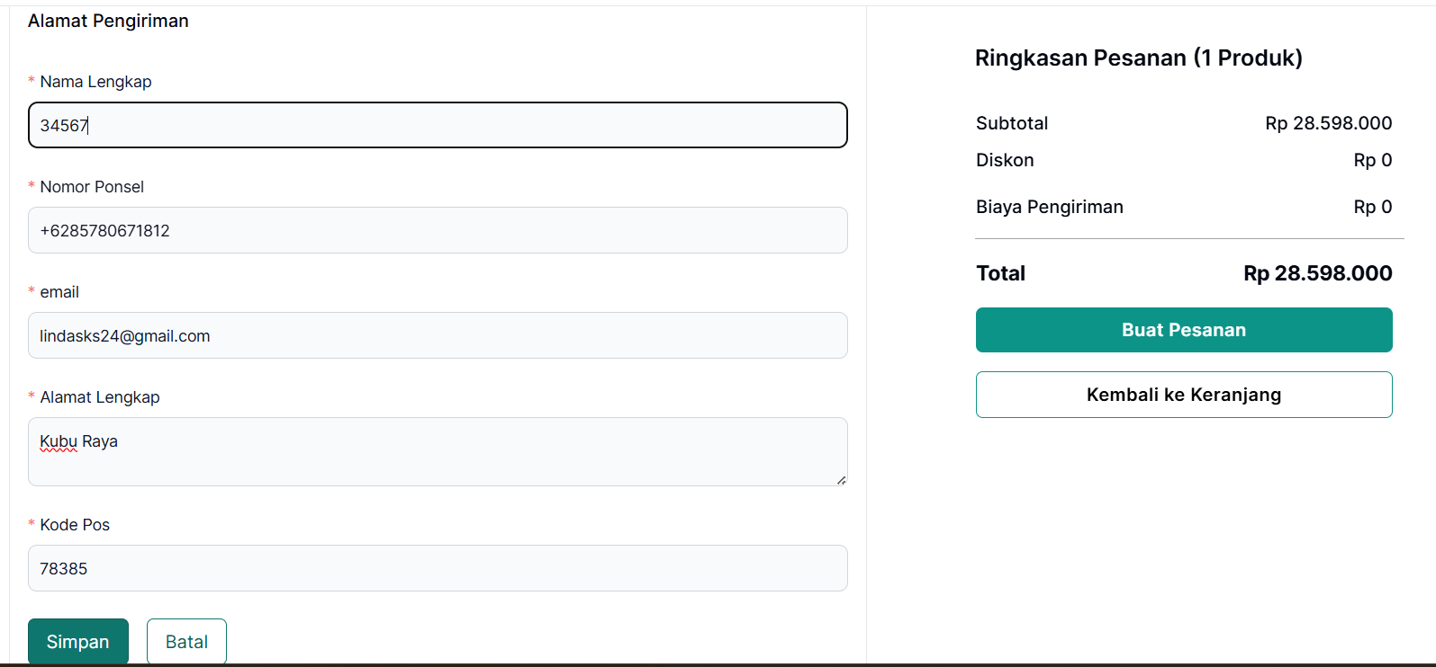 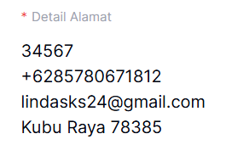
DR-GROW11 | berhasil mengubah nomor ponsel dengan gabungan format angka dan huruf | GROW-06-TC06 | Pada halaman Profile, saat ingin mengubah alamat pengiriman pada form alamat pengiriman, buyer mengisi kolom nomor ponsel dengan gabungan format angka dan huruf. data berhasil disimpan | High | Critical | 1. Buyer klik tombol Ubah 2. Tampil form untuk ubah alamat 3. Buyer isi kolom Nomor Ponsel dengan format angka dan huruf 4. Klik tombol Simpan | gagal menyimpan Nomor Ponsel dan menampilkan pop up "Nomor Ponsel harus berupa Angka" | Berhasil ubah Nomor Ponsel dengan format gabungan angka dan huruf | 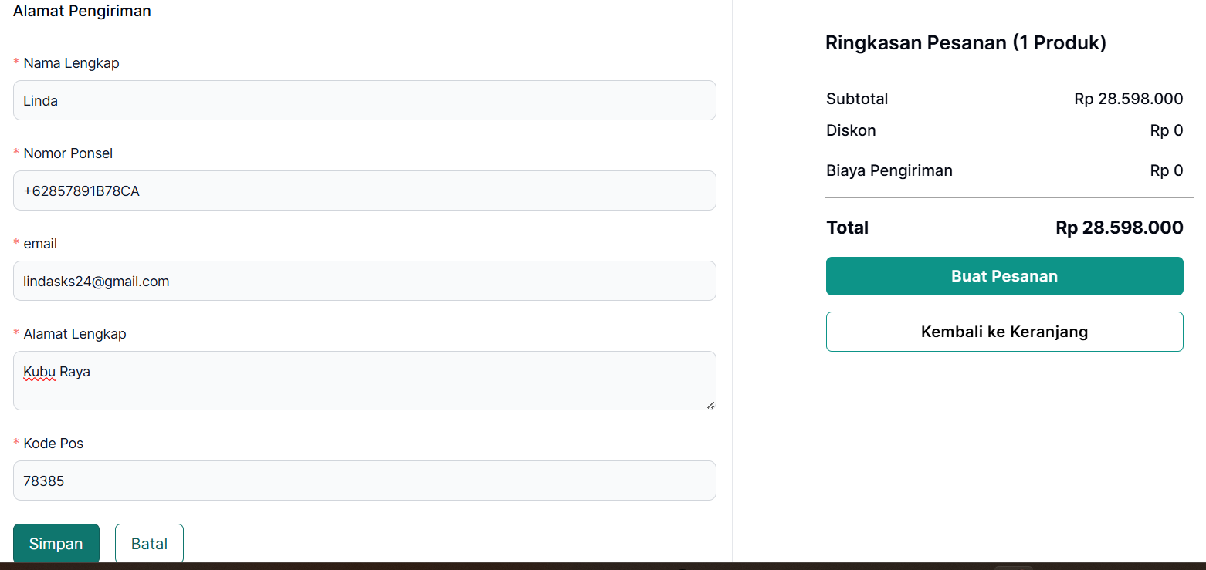 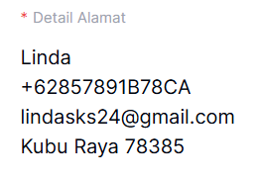
DR-GROW12 | berhasil mengubah Kode pos dengan gabungan format angka dan huruf | GROW-06-TC07 | Pada halaman Profile, saat ingin mengubah alamat pengiriman pada form alamat pengiriman, buyer mengisi kolom kode pos dengan gabungan format angka dan huruf. data berhasil disimpan | High | Major | 1. Buyer klik tombol Ubah 2. Tampil form untuk ubah alamat 3. Buyer isi kolom Kode Pos dengan format angka dan huruf 4. Klik tombol Simpan | gagal menyimpan Kode Pos dan menampilkan pop up "Kode Pos harus berupa Angka" | Berhasil ubah Kode Pos dengan format gabungan angka dan huruf | 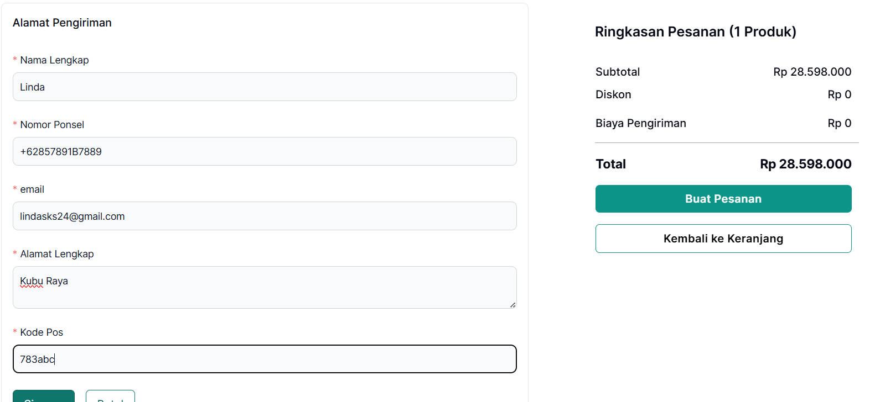 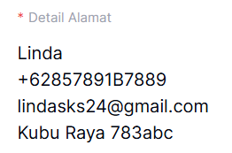
DR-GROW13 | terjadi loading lama pada saat ingin melakukan pembayaran dengan metode Credit Card | GROW-06-TC09 | pada halaman form payment, saat ingin melakukan transaksi menggunakan metode pembayaran Credit Card, Buyer tidak bisa melanjutkan proses Bayar Sekarang karena terjadi loading yang lama/tampilan loading terus tidak mengarahkan kehalaman berikutnya. | HIgh | Critical | Klik Tombol Bayar Sekarang | tidak terjadi loading lama setelah menekan tombol Bayar Sekarang. Setelah klik tombol Bayar Sekarang, kurang dari 3 detik halaman selanjutnya sudah tampil | Terjadi loading yang sangat lama setelah menekan tombol Bayar Sekarang, bahkan tidak muncul sama sekali tampilan setelah klik tombol Bayar Sekarang | 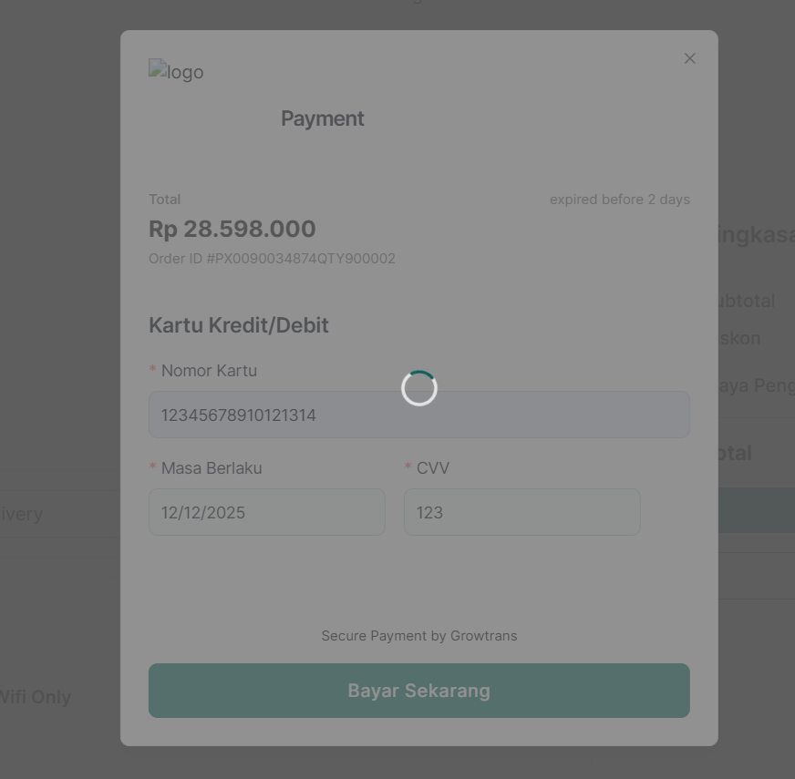
DR-GROW14 | berhasil melakukan proses Checkout dengan jumlah stok 0 | GROW-06-TC10 | pada halaman Shopping Cart, saat ingin melakukan proses Checkout pada salah satu produk dengan jumlah stok 0 dan berhasil melakukan Checkout | High | Major | 1. cekclist produk dengan stok 0 2. klik tombol Checkout | tidak berhasil melakukan Checkout | Berhasil melakukan Checkout |  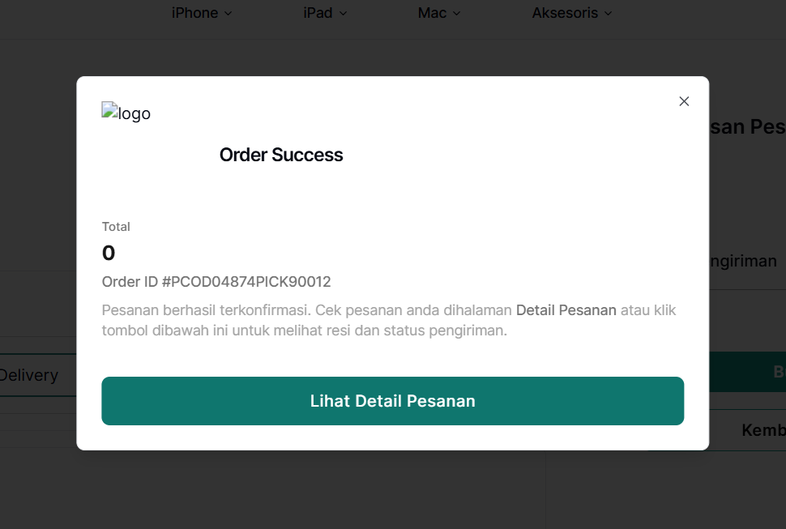
DR-GROW15 | terjadi loading lama pada saat ingin melihat Detail Pesanan setelah berhasil melakukan Checkout | GROW-06-TC11 | Setelah melakukan Checkout, Buyer ingin melihat halaman Detail Pesanan, namun saat diklik terjadi loading lama dan halaman Detail Pesanan tidak tampil. | Medium | Major | klik Lihat Detail Produk | halaman Lihat Detail Produk akan tampil dengan waktu kurang dari 3 detik | halaman Lihat Detai Produk tidak tampil-tampil dalam waktu yang lama | 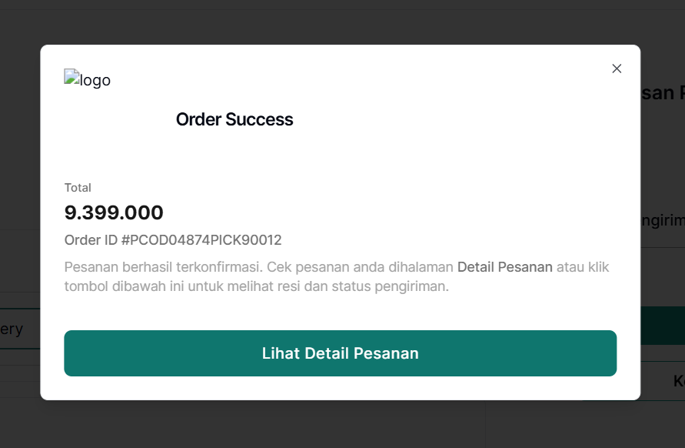 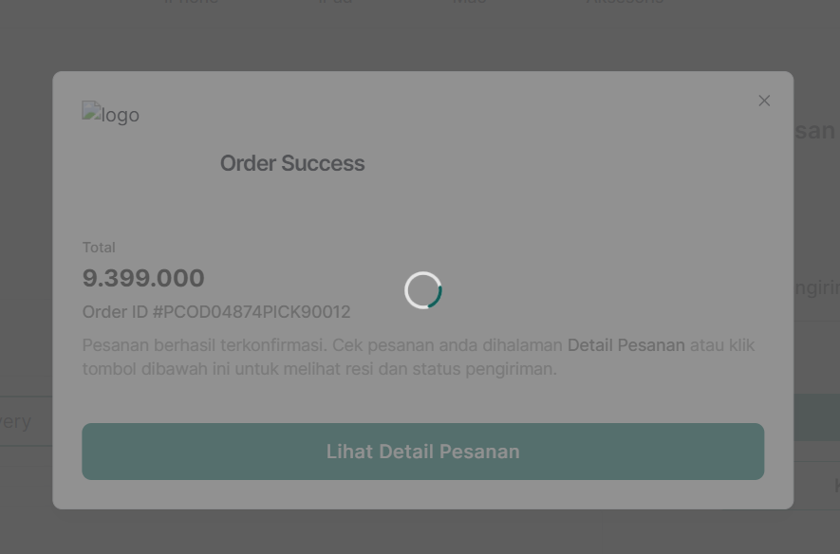
DR-GROW16 | berhasil mengubah nama dengan format angka pada alamat saya | GROW-07-TC03 | Pada halaman Profile, saat ingin mengubah Alamat Saya pada form Alamat Saya, buyer mengisi kolom nama dengan format angka dan berhasil disimpan | Medium | Minor | 1. Sudah berada dihalaman Home 2. Buyer klik tombol Ubah 3. Tampil form untuk ubah alamat saya 4. Buyer isi kolom Nama Lengkap dengan format angka 5. Klik tombol Simpan | gagal menyimpan Nama Lengkap dan menampilkan pop up "Nama harus berupa Huruf" | Berhasil ubah Nama Lengkap dengan format angka
DR-GROW17 | berhasil mengubah nomor ponsel dengan gabungan format angka dan huruf | GROW-07-TC04 | saat ingin mengubah alamat saya pada form alamat saya, buyer mengisi kolom nomor ponsel dengan gabungan format angka dan huruf. data berhasil disimpan | High | Critical | 1. Sudah berada dihalaman Home 2. Buyer klik tombol Ubah 3. Tampil form untuk ubah alamat saya 4. Buyer isi kolom Nomor Ponsel dengan format angka dan huruf 5. Klik tombol Simpan | gagal menyimpan Nomor Ponsel dan menampilkan pop up "Nomor Ponsel harus berupa Angka" | Berhasil ubah Nomor Ponsel dengan format gabungan angka dan huruf
DR-GROW18 | berhasil mengubah Kode pos dengan gabungan format angka dan huruf | GROW-07-TC05 | pada saat ingin mengubah alamat saya pada form alamat saya, buyer mengisi kolom kode pos dengan gabungan format angka dan huruf. data berhasil disimpan | High | Major | 1. Sudah berada dihalaman Home 2. Buyer klik tombol Ubah 3. Tampil form untuk ubah alamat saya 4. Buyer isi kolom Kode Pos dengan format angka dan huruf 5. Klik tombol Simpan | gagal menyimpan Kode Pos dan menampilkan pop up "Kode Pos harus berupa Angka" | Berhasil ubah Kode Pos dengan format gabungan angka dan huruf
DR-GROW19 | gagal mengarahkan kembali ke halaman home | GROW-08-TC05 | pada halaman Atur Stok Barang, saat Admin sudah berada di halaman Atur Stok produk dan ingin kembali ke halaman Home. Gagal mengarahkan ke halaman Home | Medium | Major | 1. Klik icon user 2. klik Keluar | Diarahkan ke halaman Home setelah klik Keluar | Tidak diarahkan ke halaman Home dan menampilkan "Server error 404 Page Not Found" | 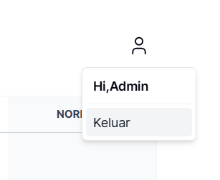 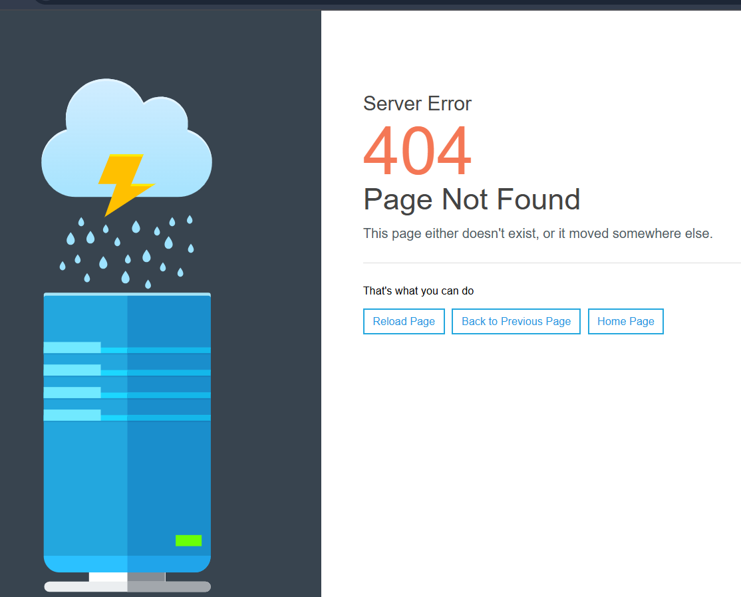
DR-GROW20 | Admin berhasil menambahkan stok produk, namun setelah di cek stok tidak bertambah | GROW-08-TC06 | pada saat Admin sudah berada di halaman Atur Stok produk dan melakukan Edit stok untuk menambahkan produk, stok produk berhasil ditambahkan, namun pada saat di cek lagi pada detail produk yang ditambahkan stoknya tidak ada perubahan stok | High | Critical | 1. Klik Edit 2. Klik "+" | berhasil menambahkan stok produk dan jumlah stok produk bertambah | berhasil menambahkan stok produk, namun jumlah stok produk tidak bertambah pada saat mengecek jumlah stok pada salah satu produk yang ditambahkan stok nya | 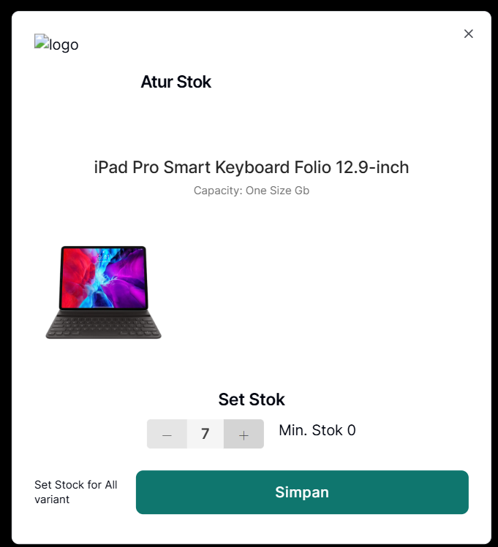 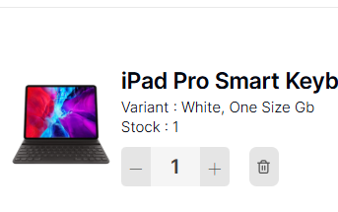

Priority
1 | - The bug affects critical functionalities or core features of the system. - Significant impact on multiple users or business operations. - Requires immediate attention and resolution to avoid major disruptions.
2 | - The bug affects important functionalities or features that are frequently used. - Impact on a significant number of users or business processes. - Requires prompt attention and resolution to prevent major inconvenience.
3 | - The bug affects non-critical functionalities or features with moderate usage. - Impact on a limited number of users or business operations. - Can be addressed within a reasonable timeframe without immediate urgency.
4 | - The bug affects minor functionalities or features with low usage. - Minimal impact on users or business processes. - Can be addressed as part of routine maintenance or in a future release.

Severity
1 | - The bug causes system crash, hang, or corruption. - Data loss or data integrity issues occur. - Security vulnerabilities that allow unauthorized access or data breaches. - Severe performance degradation impacting the majority of users.
2 | - The bug causes major functionality issues that significantly impact user experience. - A workaround may be available, but it is not feasible for regular use. - The functionality affected is important but not essential to the system's primary purpose.
3 | - Minor functionality or feature is broken. - Performance issues affecting only a few users. - Workaround is available, but it affects user experience. - Cosmetic issues that do not significantly impact usability.
4 | - Minor cosmetic issues or UI glitches. - Non-critical features are not working as expected. - Issues with low impact on user experience or system functionality.

